Sheet1
今治ネーム刺繍ハンドタオル 名入れ用ヒアリングシート

 |  |  | ※1～4字、5～9字、10～14字、15～19字、20字、で価格が異なります
 |  |  | ※1字の大きさは約10mmです
 |  |  | ※「、」「,」「・」など句読点はカウントしません
 |  |  | ※「」（）などは2つで1字となります
 |  |  | ※「＆」「％」「＄」「＃」など大きさを要するものは1字扱いになります

 | STEP1 タオル本体に印刷したい文字を入力してください
 | 1行のみの方は2行目は空白でお願いいたします
 |  |  | ※文字数によって価格が異なります。ご注文時に選択してください。

 |  | 1行目

 |  | 2行目

 | STEP2 印刷位置を選択して下さい
 |  | 選択してください
天地左右、約30mm程度
余白を取ります
①
②
③

 | STEP3 印刷フォントを選択して下さい
 |  | 選択してください
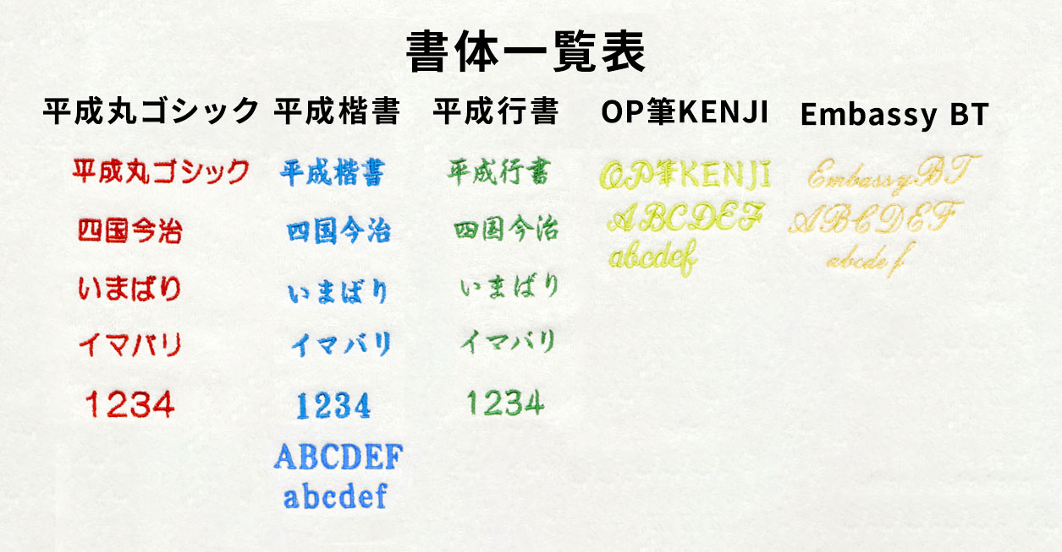

 | STEP4 刺繍色をお選びください
 |  | 選択してください
